恢复出厂设置
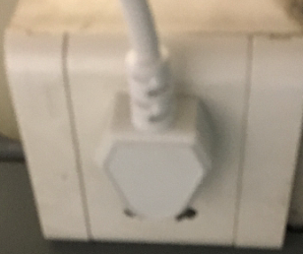
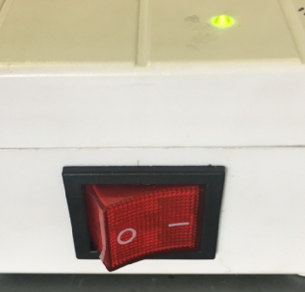
1.测试盒通电
插上测试盒插头
将开关打到“1”，测试盒上“嘀”声鸣叫，证明已通电
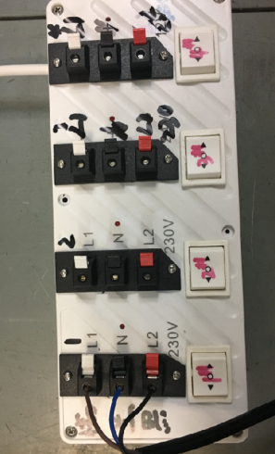
棕
黑
蓝
将电源线接入测试盒琴键夹
2.接线
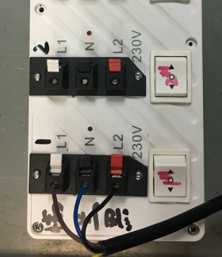
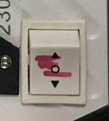
3.电机通电测试
放大
拨动正反转开关，测试电机正转反转
DOOYA 作业指导书JS-9-1.532 C/00
适用类型：DM45B075电机[001#] | 制程站别：恢复出厂设置 | 人数：1 | 标准工时： | 日期：2019/2/25
作业步骤：

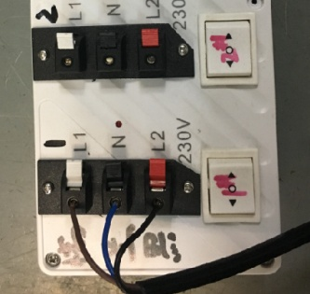
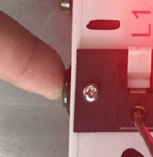
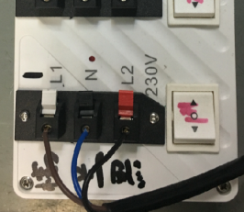
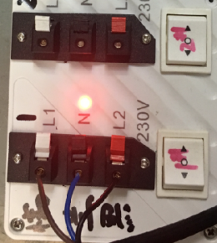

1.将开关打到停止处
4.恢复出厂设置
放大
2.按一下图示按钮，此时指示灯开始规律性闪烁
3.指示灯开始闪烁后拨动开关，左或右均可以
4.期间电机会出现三次转动提示，等到第三次转动提示时，指示灯长亮，此时已恢复出厂设置
★单路、四路均可以同时测试和恢复出厂设置
★恢复出厂设置的周期约为30S

